Szezonalitás
Az energiafelhasználás alakulása (PJ) Magyarországon 2007-2011. között havonta a következő volt:

Az energiafelhasználás jellemzően decemberi hónapokban tetőzik
Év | Hónap | Energiafelhasználás (PJ) | Negyedév
2007 | január | 115.5 | Q1 | Szezonalitás madártávlatból:
 | február | 105.0 | Q1
 | március | 100.0 | Q1
 | április | 79.5 | Q2
 | május | 70.0 | Q2
 | június | 73.0 | Q2
 | július | 76.0 | Q3
 | augusztus | 73.0 | Q3
 | szeptember | 79.0 | Q3
 | október | 101.5 | Q4
 | november | 122.0 | Q4
 | december | 130.9 | Q4
2008 | január | 122.5 | Q1
 | február | 112.0 | Q1
 | március | 108.0 | Q1
 | április | 83.5 | Q2
 | május | 70.0 | Q2
 | június | 73.0 | Q2
 | július | 75.0 | Q3
 | augusztus | 73.0 | Q3
 | szeptember | 79.0 | Q3
 | október | 98.5 | Q4
 | november | 113.0 | Q4
 | december | 118.8 | Q4
2009 | január | 117.0 | Q1 | Szezonalitás részletsebben:
 | február | 103.0 | Q1
 | március | 95.0 | Q1 | Átlag / Energiafelhasználás (PJ) | Oszlopcímkék
 | április | 70.0 | Q2 | Sorcímkék | január | február | március | április | május | június | július | augusztus | szeptember | október | november | december | Végösszeg
 | május | 60.0 | Q2 | Q1 | 116.6 | 106.7 | 99.3 |  |  |  |  |  |  |  |  |  | 107.53333333
 | június | 67.0 | Q2 | Q2 |  |  |  | 74.8 | 65.8 | 71.2 |  |  |  |  |  |  | 70.6
 | július | 73.0 | Q3 | Q3 |  |  |  |  |  |  | 74.6 | 74.7 | 77.6 |  |  |  | 75.633333333
 | augusztus | 73.0 | Q3 | Q4 |  |  |  |  |  |  |  |  |  | 96.5 | 112.4 | 126.86 | 111.92
 | szeptember | 74.0 | Q3 | Végösszeg | 116.6 | 106.7 | 99.3 | 74.8 | 65.8 | 71.2 | 74.6 | 74.7 | 77.6 | 96.5 | 112.4 | 126.86 | 91.421666667
Több év átlagát nézve december és január hónapokban a legmagasabb az energiafelhasználás, míg májusban a legalacsonyabb
 | január | február | március | április | május | június | július | augusztus | szeptember | október | november | december
Q1 | 116.6 | 106.7 | 99.3
Q2 |  |  |  | 74.8 | 65.8 | 71.2
Q3 |  |  |  |  |  |  | 74.6 | 74.7 | 77.6
Q4 |  |  |  |  |  |  |  |  |  | 96.5 | 112.4 | 126.86
 | október | 93.0 | Q4
 | november | 108.0 | Q4
 | december | 122.6 | Q4
2010 | január | 115.0 | Q1
 | február | 105.5 | Q1
 | március | 96.5 | Q1
 | április | 71.0 | Q2
 | május | 64.0 | Q2
 | június | 71.0 | Q2
 | július | 75.0 | Q3
 | augusztus | 76.0 | Q3
 | szeptember | 77.0 | Q3
 | október | 96.0 | Q4
 | november | 106.0 | Q4
 | december | 132.0 | Q4
2011 | január | 113.0 | Q1
 | február | 108.0 | Q1
 | március | 97.0 | Q1
 | április | 70.0 | Q2
 | május | 65.0 | Q2
 | június | 72.0 | Q2
 | július | 74.0 | Q3
 | augusztus | 78.5 | Q3
 | szeptember | 79.0 | Q3
 | október | 93.5 | Q4
 | november | 113.0 | Q4
 | december | 130.0 | Q4

Kis gyakoriságú osztályok
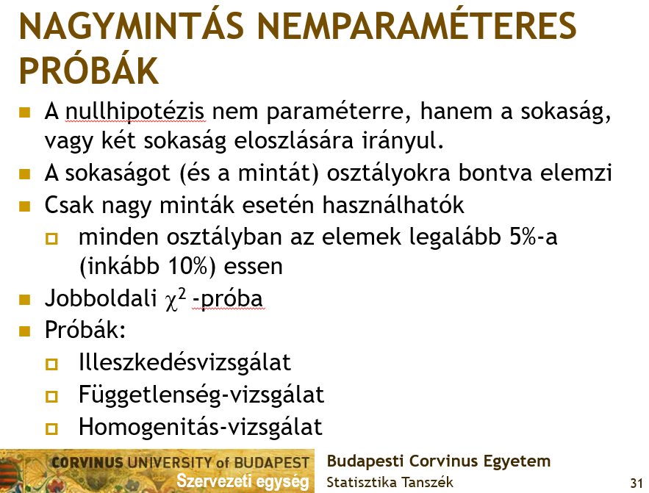
Sok statisztikai vizsgálat/próba megköveteli, hogy az adatok releváns ismérv szerinti osztályozása olyan legyen, hogy minden osztályba az elemek legalább 5%-a essen!
Emlékeztető: | Emiatt egy gyakorisági táblázatban az 5% alatti részarányú osztályokat érdemes összevonni!
 | Lásd az alábbi példát:

 | Az alábbi táblázatban egy kanadai autópályaszakaszon 2015-ben az egy mérföldre jutó balesetek megoszlása látható.

 | Balesetek száma (db) | Megoszlás
 | 0 | 33.2%
 | 1 | 21.8%
 | 2 | 19.1%
 | 3 | 11.7%
 | 4 | 6.7%
 | 5 | 3.4% | Problémás osztályok!
 | 6 | 1.3%
 | 7 | 0.0%
 | 8 | 1.0%
 | 9 | 1.3%
 | 10 | 0.0%
 | 11 | 0.3%
 |  | 100.0%

 | Megoldás összevonással:

 | Balesetek száma (db) | Megoszlás
 | 0 | 33.2%
 | 1 | 21.8%
 | 2 | 19.1%
 | 3 | 11.7%
 | 4 | 6.7%
 | 5+ | 7.4%
 |  | 100.0%

